Sheet1 (2)
申购合同
供方：上海汭洐 |  |  |  |  |  |  | 合同标号： |  | WSJ20250625-1
需方：威斯嘉服装有限公司 |  |  |  |  |  |  | 签订点： | 广东佛山顺德均安镇畅兴工业区均益路9号4楼
产品名称，规格，数量，金额 |  |  |  |  |  |  | 签订时间： |  | 2025-06-25 |  |  |  |  |  | 出货日期 2025-7-12
客户 | 款号 | PO | 货品名 | 内容 | 订单数量 | 码数 |  |  |  |  |  |  |  |  | 需订数量
 |  |  |  |  |  | 4 | 6 | 8 | 9 | 10 | 11 | 12 | 14 | 16
利丰 | 038566 | 1523544 | 帆布吊牌 | SKINNY | 1400 | 配001绳仔
 | 远方蓝 | 543 | 纸质吊牌 | 10 |  |  |  |  |  |  |  |  |  |  | 1428
 |  |  | 纸质腰卡 | Mid Rise |  | 31 | 240 | 270 | 51 | 275 | 56 | 209 | 204 | 92 | 1428
 |  |  | 帆布后袋牌 | ANKLE LENGTH |  |  |  |  |  |  |  |  |  |  | 0
利丰 | 038566 | 1523546 | 帆布吊牌 | SKINNY | 500 | 配001绳仔
 | 靛蓝 |  | 纸质吊牌 | 10 |  |  |  |  |  |  |  |  |  |  | 510
 |  |  | 纸质腰卡 | Mid Rise |  | 31 | 31 | 51 | 100 | 21 | 42 | 121 | 82 | 0 | 479
 |  |  | 帆布后袋牌 | ANKLE LENGTH |  |  |  |  |  |  |  |  |  |  | 0
利丰 | 038558 | 1523418 | 帆布吊牌 | SKINNY | 2000 | 配001绳仔
 | 黑色 | 421 | 纸质吊牌 | 10 |  |  |  |  |  |  |  |  |  |  | 2040
 |  |  | 纸质腰卡 | Mid Rise |  | 0 | 32 | 301 | 211 | 216 | 180 | 374 | 64 | 0 | 1378
 |  |  | 帆布后袋牌 | ANKLE LENGTH |  |  |  |  |  |  |  |  |  |  | 0
合计
备注
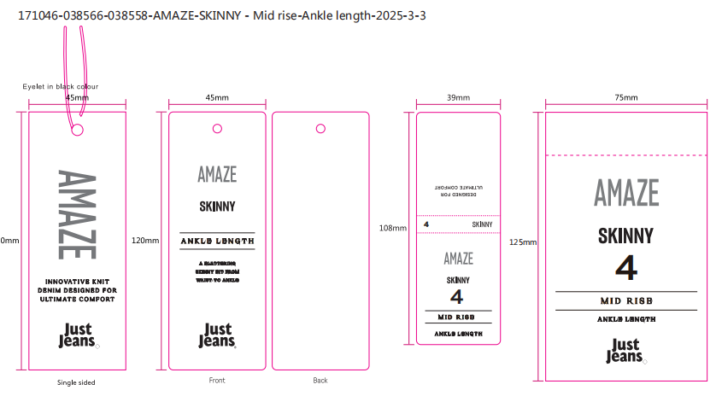
部门 |  |  | 跟单 梁珍
购品种类型 |  |  | 挂牌
订购原因：
申购人签名
主管签名

